低減対策（例）
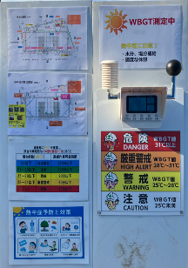
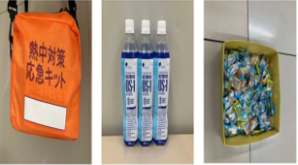
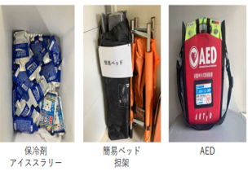
作業環境管理対策
WBGT低減対策 |  |  | 体感と発汗の助勢
【ミスト散布】 |  | 【日陰を作る】 | 【送風機設置】
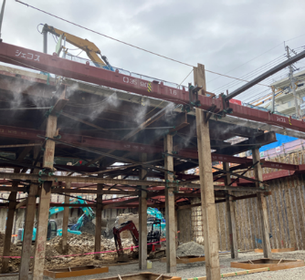
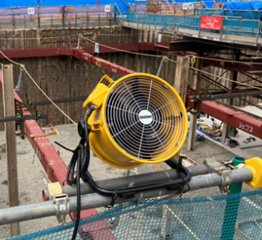

作業管理対策

【服装による身体冷却】
【作業時間の短縮】
【暑熱順化】
【プレクーリング】
【水分及び塩分の摂取】
【作業中の巡視】

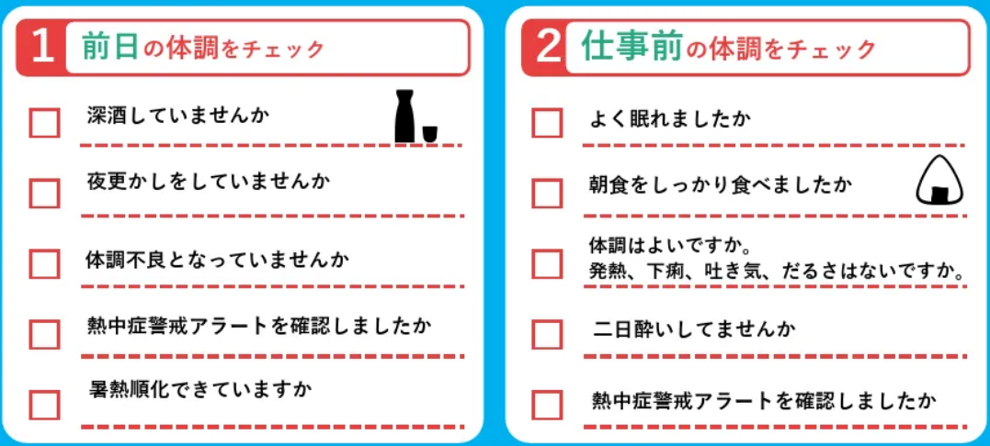
健康管理対策
【深部体温の把握】（ウェアラブルデバイスの活用）
【健康チェック】
【健康診断結果に基づく対応】

その他
WBGT把握
【測定器の設置】 | 【熱中対策キット等の配置】

